Och-oczu-i-twarzy_Okulary_ochro
 |  |  |  |  | baza-nw.ciop.pl
Kalkulator naddatków wymiarowych wynikających stosowania środków ochrony oczu i twarzy
Środki ochrony oczu twarzy
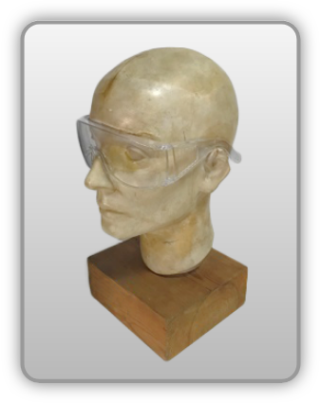 | Okulary ochronne
Zagrożenia | 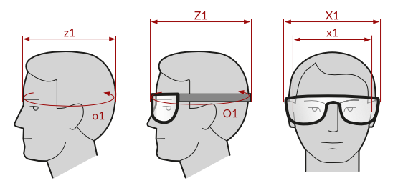
• Mechaniczne • Optyczne • Biologiczno-chemiczne

Kalkulator naddatków wymiarowych okularów ochronnych
Typ NW | miara antropo­metryczna x1, z1, o1 [cm] | wymiar całkowity X1, Z1, O1 [cm] |  | wymiar naddatku [cm] |  | przyrost względny [%]
 |  | min | max | min | max | min | max
NW szerokości X1 | 16.2 | 16.8 | 17.2 | 0.6 | 1.0 | 3.7 | 6.2
NW głębokości Z1 | 19.0 | 20.4 | 21.5 | 1.4 | 2.5 | 7.4 | 13.2
NW obwodu O1 | 54.5 | 58.9 | 61.0 | 4.4 | 6.5 | 8.1 | 11.9

Opracowano na podstawie wyników V etapu programu wieloletniego „Poprawa bezpieczeństwa i warunków pracy”, finansowanego w zakresie badań naukowych i prac rozwojowych ze środków Narodowego Centrum Badań i Rozwoju. Projekt I.PB.10: Opracowanie danych do nowego atlasu miar człowieka, związanych ze stosowaniem środków ochrony indywidualnej z uwzględnieniem wybranych parametrów widzenia. Koordynator programu: Centralny Instytut Ochrony Pracy – Państwowy Instytut Badawczy.

